噴塗層數
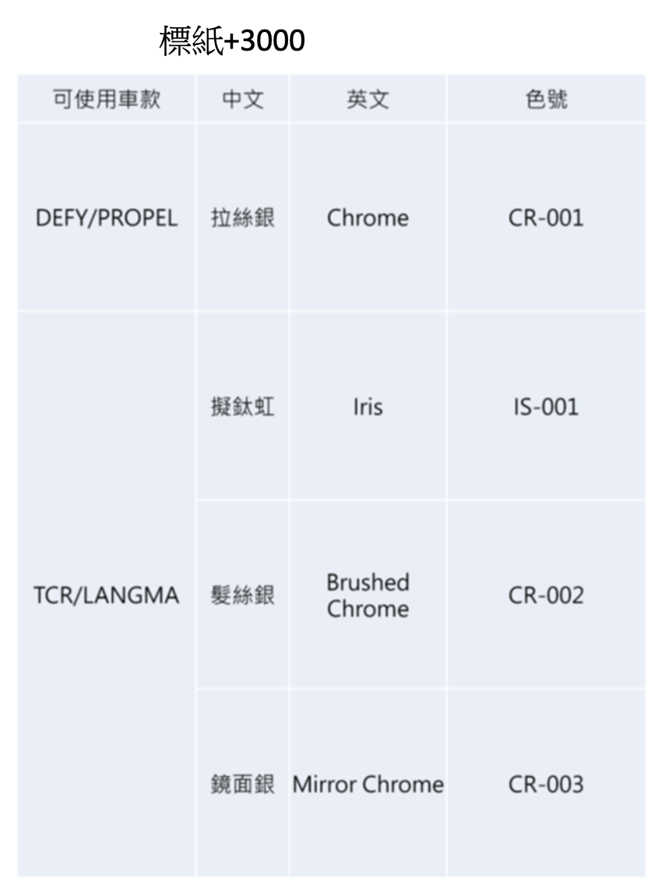
編號 | 中文名 Name | Name(English) | 銷售色號 Color ID | 層數 Layers | 適用車種 Compatible models | Remark | Limitation 限制 | Upcharge 加價 | GEM available
1 | 捷安特黑 | Giant Black | BK-001 | 2 | All
2 | 星鑽黑 | Black Diamond | BK-002 | 2 | All
3 | 極光黑 | Rainbow Black | BK-003 | 2 | All
4 | 極光藍 | Rainbow Blue | BU-001 | 4 | All
5 | 銀河藍 | Galaxy Blue | BU-002 | 3 | All
6 | 鈷藍 | Metal Blue | BU-003 | 3 | All
7 | 異星(變色龍) | Pandora Planet | CL-001 | 2 | All | 變色龍 |  | 3000
8 | 晚霞(變色龍) | Sunset | CL-002 | 2 | All | 變色龍 |  | 3000
9 | 迷幻叢林(變色龍) | Psychedelic Forest | CL-003 | 2 | All | 變色龍 |  | 3000
10 | 青草湖畔(變色龍) | Chrysocolla | CL-004 | 3 | All | 變色龍 |  | 3000
11 | 超級變色龍 | Super Chameleon | CL-005 | 2 | All | 變色龍 |  | 3000 | Not available in GEM
12 | 星際塵埃 | Interstellar Dust | CL-006 | 2 | All | 變色龍 |  | 3000 | Not available in GEM
13 | 閃銀 | Quick Silver | EP-001 | 3 | All | Electroplating 電鍍 | Type 2 frame cannot use EP-xxx | 6000
14 | 幻影紅 | Phantom Red | EP-002 | 4 | All | Electroplating 電鍍 | Type 2 frame cannot use EP-xxx | 6000
15 | 熾焰橘 | Blazing Orange | EP-003 | 4 | All | Electroplating 電鍍 | Type 2 frame cannot use EP-xxx | 6000
16 | 古銅金 | Bronze Gold | EP-004 | 4 | All | Electroplating 電鍍 | Type 2 frame cannot use EP-xxx | 6000
17 | 鉻金 | Chrome Gold | EP-005 | 4 | All | Electroplating 電鍍 | Type 2 frame cannot use EP-xxx | 6000
18 | 惡魔綠 | Venom Green | EP-006 | 4 | All | Electroplating 電鍍 | Type 2 frame cannot use EP-xxx | 6000
19 | 清穹藍 | Lagoon Blue | EP-007 | 4 | All | Electroplating 電鍍 | Type 2 frame cannot use EP-xxx | 6000
20 | 海洋之星 | Ocean Star | EP-008 | 4 | All | Electroplating 電鍍 | Type 2 frame cannot use EP-xxx | 6000
21 | 皇家紫 | Stella Purple | EP-009 | 4 | All | Electroplating 電鍍 | Type 2 frame cannot use EP-xxx | 6000 |  | Type 3 (Gradient 漸層)+NT$3,000
22 | 靛洋玫瑰 | Electric Rose | EP-010 | 4 | All | Electroplating 電鍍 | Type 2 frame cannot use EP-xxx | 6000 |  | SD-xxx(亂紋): +NT$3,000 per color
23 | 湖水綠 | Robin’s Egg Blue | GN-001 | 2 | All |  |  |  |  | EP-xxx(尬電): +NT$6,000 per color
24 | 幻影綠 | Phantom Green | GN-002 | 2 | All |  |  |  |  | CL-xxx(變色龍): +NT$3,000 per color
25 | 金龜綠 | Metal Green | GN-003 | 3 | All
26 | 冰晶銀 | Ice Silver | GY-001 | 2 | All
27 | 璀璨銀 | Brilliant Silver | GY-002 | 2 | All
28 | 清水模 | Raw Gray | GY-003 | 2 | All
29 | 鋼鐵灰 | Steel Gray | GY-004 | 2 | All
30 | 甜橘光 | Glory Orange | OG-001 | 2 | All
31 | 琥珀橙 | Amber Glow | OG-002 | 3 | All
32 | 星辰紫 | Twilight Mauve | PP-001 | 2 | All
33 | 粉櫻桃 | Hot Pink | RD-001 | 2 | All |  |  |  | Not available in GEM
34 | 寶石紅 | Ruby Red | RD-002 | 3 | All
35 | 玫瑰金 | Rose Gold | RD-003 | 2 | All
36 | 環櫻粉 | Rosa Pink | RD-004 | 2 | All
37 | 波賽頓 | Poseidon | SD-001 | 3 | All |  |  | 3000
38 | 森林迷彩 | Forest Camouflage | SD-002 | 3 | All |  |  | 3000
39 | 沙漠風暴 | Ancient Ink | SD-003 | 3 | All |  |  | 3000
40 | 德古拉 | Dracula | SD-004 | 4 | All |  |  | 3000
41 | 閃耀冰晶 | Ice Crystal | SD-005 | 3 | All |  |  | 3000
42 | 捷安特白 | Giant White | WT-001 | 2 | All
43 | 獨角獸白 | Unicorn White | WT-002 | 3 | All
44 | 紫櫻白 | Glimmer Ghost Violet | WT-003 | 3 | All
45 | 極光金 | Rainbow Gold | YL-001 | 4 | All
46 | 檸檬黃 | Lemon Yellow | YL-002 | 2 | All
47 | 拉絲銀 | Chrome | CR-001 | 0 | Defy Only | 特殊標 | Logo only 只能用在logo上 | 3000 | 技術標(後下叉內側)要和Logo顏色一樣，Logo選拉絲銀，技術標只能拉絲銀
48 | 擬鈦虹 | Iris | IS-001 | 0 | Propel(MY27)/TCR/Langma/Trinity Only | 特殊標 | Logo only 只能用在logo上 | 3000 | 技術標(後下叉內側)要和Logo顏色一樣，Logo選擬鈦虹，技術標只能擬鈦虹
49 | 髮絲銀 | Brushed Chrome | CR-002 | 0 | Propel(MY27)/TCR/Langma Only | 特殊標 | Logo only 只能用在logo上 | 3000 | 技術標(後下叉內側)要和Logo顏色一樣，Logo選髮絲銀，技術標只能髮絲銀
50 | 鏡面銀 | Mirror Chrome | CR-003 | 0 | Propel(MY27)/TCR/Langma/Trinity Only | 特殊標 | Logo only 只能用在logo上 | 3000 | 技術標(後下叉內側)要和Logo顏色一樣，Logo選鏡面銀，技術標只能鏡面銀

